Лист 1
Прайс-лист
МИР ПРЯЖИ

В валюте: руб. (курс 1).
Цены указаны на 07.08.2020

№ | Номенклатура/ Характеристика номенклатуры | Описание | Изображение | Артикул | Цена | Ед. | Остаток | Ссылка на сайт
 | Набор для вышивания 3-D бабочка. Agrias Claudina | Набор для вышивания 3-D бабочка. Agrias Claudina |  | Б-016 | 390.00 |  |  | Изображение
 | Набор для вышивания 3-D бабочка. Agrias Claudina |  |  |  | 390.00 | шт | 1 | Изображение
 | Набор для вышивания 3-D бабочка. Agrias Claudina Lugens | Набор для вышивания 3-D бабочка. Agrias Claudina Lugens | 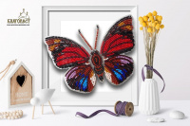 | Б-010 | 390.00 |  |  | Изображение
 | Набор для вышивания 3-D бабочка. Agrias Claudina Lugens |  |  |  | 390.00 | шт | 1 | Изображение
 | Набор для вышивания 3-D бабочка. Anartia Amathea | Набор для вышивания 3-D бабочка. Anartia Amathea | 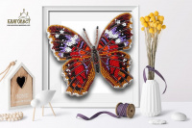 | Б-017 | 390.00 |  |  | Изображение
 | Набор для вышивания 3-D бабочка. Anartia Amathea |  |  |  | 390.00 | шт | 1 | Изображение
 | Набор для вышивания 3-D бабочка. Ancyluris Formosissima | Набор для вышивания 3-D бабочка. Ancyluris Formosissima | 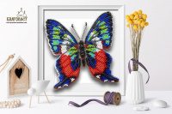 | Б-018 | 390.00 |  |  | Изображение
 | Набор для вышивания 3-D бабочка. Ancyluris Formosissima |  |  |  | 390.00 | шт | 1 | Изображение
 | Набор для вышивания 3-D бабочка. Appias Lyncida Vasava | Набор для вышивания 3-D бабочка. Appias Lyncida Vasava | 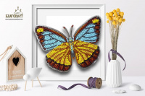 | Б-036 | 390.00 |  |  | Изображение
 | Набор для вышивания 3-D бабочка. Appias Lyncida Vasava |  |  |  | 390.00 | шт | 2 | Изображение
 | Набор для вышивания 3-D бабочка. Battus Philenor | Набор для вышивания 3-D бабочка. Battus Philenor |  | Б-021 | 390.00 |  |  | Изображение
 | Набор для вышивания 3-D бабочка. Battus Philenor |  |  |  | 390.00 | шт | 1 | Изображение
 | Набор для вышивания 3-D бабочка. Callicore Hesperis | Набор для вышивания 3-D бабочка. Callicore Hesperis | 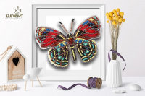 | Б-019 | 390.00 |  |  | Изображение
 | Набор для вышивания 3-D бабочка. Callicore Hesperis |  |  |  | 390.00 | шт | 1 | Изображение
 | Набор для вышивания 3-D бабочка. Callithea Optima | Набор для вышивания 3-D бабочка. Callithea Optima | 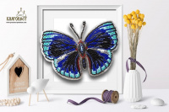 | Б-020 | 390.00 |  |  | Изображение
 | Набор для вышивания 3-D бабочка. Callithea Optima |  |  |  | 390.00 | шт | 2 | Изображение
 | Набор для вышивания 3-D бабочка. Cethosia Cyane | Набор для вышивания 3-D бабочка. Cethosia Cyane |  | Б-038 | 390.00 |  |  | Изображение
 | Набор для вышивания 3-D бабочка. Cethosia Cyane |  |  |  | 390.00 | шт | 1 | Изображение
 | Набор для вышивания 3-D бабочка. Charaxes Zingha | Набор для вышивания 3-D бабочка. Charaxes Zingha |  | Б-026 | 390.00 |  |  | Изображение
 | Набор для вышивания 3-D бабочка. Charaxes Zingha |  |  |  | 390.00 | шт | 2 | Изображение
 | Набор для вышивания 3-D бабочка. Chrysiridia Madagascarensis | Набор для вышивания 3-D бабочка. Chrysiridia Madagascarensis | 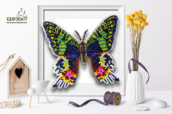 | Б-100 | 390.00 |  |  | Изображение
 | Набор для вышивания 3-D бабочка. Chrysiridia Madagascarensis |  |  |  | 390.00 | шт | 1 | Изображение
 | Набор для вышивания 3-D бабочка. Cymothoe Excelsa | Набор для вышивания 3-D бабочка. Cymothoe Excelsa | 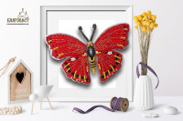 | Б-027 | 390.00 |  |  | Изображение
 | Набор для вышивания 3-D бабочка. Cymothoe Excelsa |  |  |  | 390.00 | шт | 2 | Изображение
 | Набор для вышивания 3-D бабочка. Danaus Chrysippus Alcippus | Набор для вышивания 3-D бабочка. Danaus Chrysippus Alcippus |  | Б-029 | 390.00 |  |  | Изображение
 | Набор для вышивания 3-D бабочка. Danaus Chrysippus Alcippus |  |  |  | 390.00 | шт | 1 | Изображение
 | Набор для вышивания 3-D бабочка. Danis Danis | Набор для вышивания 3-D бабочка. Danis Danis |  | Б-040 | 390.00 |  |  | Изображение
 | Набор для вышивания 3-D бабочка. Danis Danis |  |  |  | 390.00 | шт | 2 | Изображение
 | Набор для вышивания 3-D бабочка. Erasmia | Набор для вышивания 3-D бабочка. Erasmia |  | Б-106 | 390.00 |  |  | Изображение
 | Набор для вышивания 3-D бабочка. Erasmia |  |  |  | 390.00 | шт | 2 | Изображение
 | Набор для вышивания 3-D бабочка. Euptoieta Claudia | Набор для вышивания 3-D бабочка. Euptoieta Claudia | 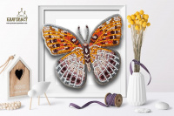 | Б-023 | 390.00 |  |  | Изображение
 | Набор для вышивания 3-D бабочка. Euptoieta Claudia |  |  |  | 390.00 | шт | 2 | Изображение
 | Набор для вышивания 3-D бабочка. Euxanthe Eurinome | Набор для вышивания 3-D бабочка. Euxanthe Eurinome | 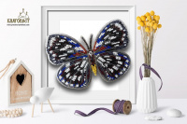 | Б-030 | 390.00 |  |  | Изображение
 | Набор для вышивания 3-D бабочка. Euxanthe Eurinome |  |  |  | 390.00 | шт | 1 | Изображение
 | Набор для вышивания 3-D бабочка. Graphium Angolanus | Набор для вышивания 3-D бабочка. Graphium Angolanus | 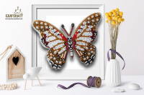 | Б-031 | 390.00 |  |  | Изображение
 | Набор для вышивания 3-D бабочка. Graphium Angolanus |  |  |  | 390.00 | шт | 2 | Изображение
 | Набор для вышивания 3-D бабочка. Hamadryas Feronia | Набор для вышивания 3-D бабочка. Hamadryas Feronia |  | Б-101 | 390.00 |  |  | Изображение
 | Набор для вышивания 3-D бабочка. Hamadryas Feronia |  |  |  | 390.00 | шт | 2 | Изображение
 | Набор для вышивания 3-D бабочка. Hypanartia | Набор для вышивания 3-D бабочка. Hypanartia |  | Б-104 | 390.00 |  |  | Изображение
 | Набор для вышивания 3-D бабочка. Hypanartia |  |  |  | 390.00 | шт | 1 | Изображение
 | Набор для вышивания 3-D бабочка. Limenitis Astyanax | Набор для вышивания 3-D бабочка. Limenitis Astyanax | 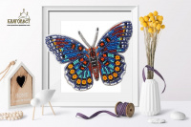 | Б-024 | 390.00 |  |  | Изображение
 | Набор для вышивания 3-D бабочка. Limenitis Astyanax |  |  |  | 390.00 | шт | 1 | Изображение
 | Набор для вышивания 3-D бабочка. Rhetus arcius | Набор для вышивания 3-D бабочка. Rhetus arcius | 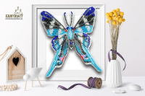 | Б-009 | 390.00 |  |  | Изображение
 | Набор для вышивания 3-D бабочка. Rhetus arcius |  |  |  | 390.00 | шт | 2 | Изображение
 | Набор для вышивания 3-D бабочка. Rhetus Dysonii | Набор для вышивания 3-D бабочка. Rhetus Dysonii | 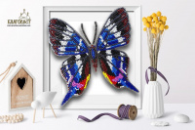 | Б-008 | 390.00 |  |  | Изображение
 | Набор для вышивания 3-D бабочка. Rhetus Dysonii |  |  |  | 390.00 | шт | 1 | Изображение
 | Набор для вышивания 3-D бабочка. Samia Cynthia | Набор для вышивания 3-D бабочка. Samia Cynthia | 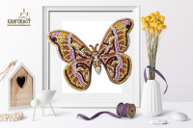 | Б-025 | 390.00 |  |  | Изображение
 | Набор для вышивания 3-D бабочка. Samia Cynthia |  |  |  | 390.00 | шт | 2 | Изображение
 | Набор для вышивания 3-D бабочка. Анеа Тарентина | Набор для вышивания 3-D бабочка. Анеа Тарентина | 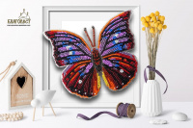 | Б-006 | 390.00 |  |  | Изображение
 | Набор для вышивания 3-D бабочка. Анеа Тарентина |  |  |  | 390.00 | шт | 2 | Изображение
 | Набор для вышивания 3-D бабочка. Каллима | Набор для вышивания 3-D бабочка. Каллима | 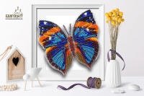 | Б-013 | 390.00 |  |  | Изображение
 | Набор для вышивания 3-D бабочка. Каллима |  |  |  | 390.00 | шт | 1 | Изображение
 | Набор для вышивания 3-D бабочка. Махаон | Набор для вышивания 3-D бабочка. Махаон | 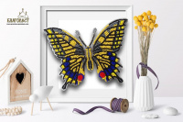 | Б-015 | 390.00 |  |  | Изображение
 | Набор для вышивания 3-D бабочка. Махаон |  |  |  | 390.00 | шт | 1 | Изображение
 | Набор для вышивания 3-D бабочка. Морфо Пеллеида | Набор для вышивания 3-D бабочка. Морфо Пеллеида |  | Б-011 | 390.00 |  |  | Изображение
 | Набор для вышивания 3-D бабочка. Морфо Пеллеида |  |  |  | 390.00 | шт | 2 | Изображение
 | Набор для вышивания 3-D бабочка. Морфо Пеллеида | Набор для вышивания 3-D бабочка. Морфо Пеллеида |  | Б-011-2 | 390.00 |  |  | Изображение
 | Набор для вышивания 3-D бабочка. Морфо Пеллеида |  |  |  | 390.00 | шт | 2 | Изображение
 | Набор для вышивания 3-D бабочка. Парусник Демолей | Набор для вышивания 3-D бабочка. Парусник Демолей | 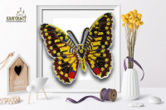 | Б-014 | 390.00 |  |  | Изображение
 | Набор для вышивания 3-D бабочка. Парусник Демолей |  |  |  | 390.00 | шт | 1 | Изображение
 | Набор для вышивания 3-D бабочка. Юнония Орития | Набор для вышивания 3-D бабочка. Юнония Орития | 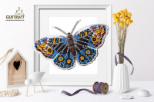 | Б-005 | 390.00 |  |  | Изображение
 | Набор для вышивания 3-D бабочка. Юнония Орития |  |  |  | 390.00 | шт | 2 | Изображение
 | Набор для вышивания 3D бабочка. Лунная | Набор для вышивания 3D бабочка. Лунная | 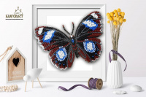 | Б-001 | 390.00 |  |  | Изображение
 | Набор для вышивания 3D бабочка. Лунная |  |  |  | 390.00 | шт | 1 | Изображение

